申請書
価格高騰重点支援事業商品券 換金請求書

小谷村商工会長 様 |  |  |  |  | 2023-07-24

 |  |  | (特定事業者)
 |  |  | 住所
 |  |  | 事業者名
㊞
 |  |  | 代表者名

小谷村地域商品券を換金したいので、次のとおり請求します。

１ 請求金額
券 名 |  |  | 商品券枚数 |  | 請求額
価格高騰重点支援事業

２ 振込先
金融機関 |  | 銀行 | 支店名 |  |  | 支店
口座種類 | 普通 |  | 口座番号
(フリガナ) 口座名義

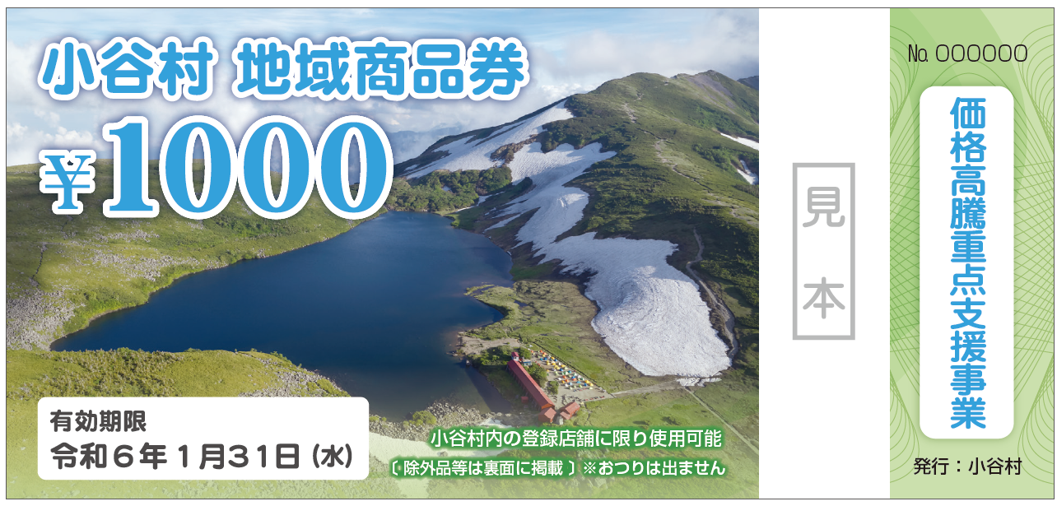
【留意事項】
１．本申請書では右図の商品券の換金ができます。
２．本券の換金期限は令和6年2月9日（金）までとなります。
換金期限を過ぎた申請は対応できませんのでご了承ください。
 |  |  |  | 換金できる商品券

＊以下の欄は記入しないでください。
 |  |  |  | 商工会受付

